Mode d'emploi
Mode d'emploi pour concours à la mêlée

Ce document Excel permet de gérer un concours à la mêlée :
 | - jusqu'à 60 joueurs
 | - jusqu'à 6 matchs
 | - sur jusqu'à 10 terrains

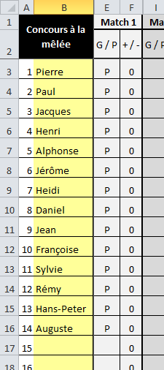
Les équipes peuvent être soit des doublettes, soit des triplettes (soit des tête-à-tête).
A vous de déterminer la taille des équipes.

Sur le premier onglet "Equipes", vous saisissez le nom des joueurs :

Exemple avec 14 joueurs, ce qui fait :
 | - 4 doublettes
 | - 2 triplettes

Le programme ne fait pas de tirage au sort, à vous de vous en occuper.
Une fois le tirage fait, vous allez sur le second onglet, celui du match n° 1 et vous saisissez le tirage effectué :
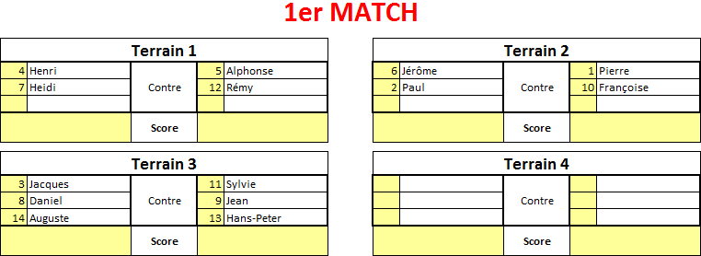

On retrouve ici bien nos deux matchs en doublette et un match en triplette.
Un match peut très bien opposer une doublette et une triplette.

Le score des matchs devra être inscrit dans les grandes cellules jaunes.

A chaque saisie d'un score, le premier onglet est mis à jour avec :
 | - les parties gagnées
 | - le goalaverage
 | - le classement

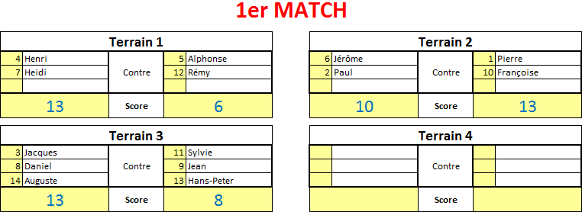

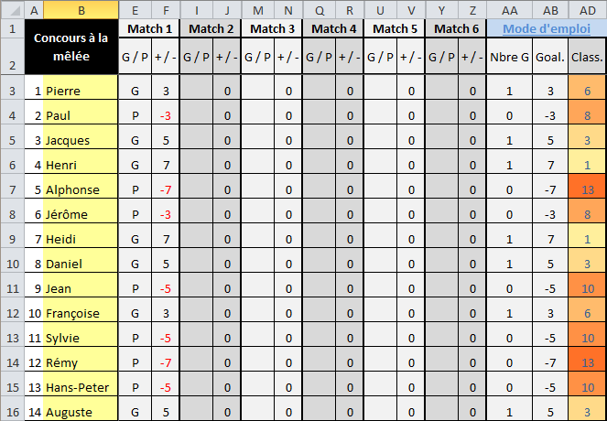

Et ainsi de suite pour les matchs suivants.

Attention
Le programme ne fait aucun contrôle; c'est à vous de vérifier, si besoin est, les points suivants :
 | - éviter que deux joueurs jouent deux fois ensemble
 | - éviter que deux joueurs jouent deux fois l'un contre l'autre
 | - éviter qu'un joueur joue deux fois en triplettes
 | - etc.

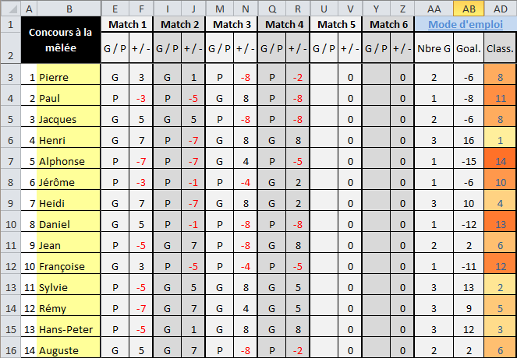

Le classement indique les rangs à égalité. Ici, Jean et Auguste sont 6èmes exaequo; Pierre et Jacques 8èmes

Pour toutes questions relatives à ce document et à sa gestion, vous pouvez vous adresser à :
 | Jaggi Vincent
 | vjaggi@gmail.com

Bon matchs !!

